상품제안서
[티케] 친환경 텀블러 600ml [인쇄무료] | 상품코드: F23337

 |  |  |  |  |  |  | 02-412-0044 | www.easy1.co.kr
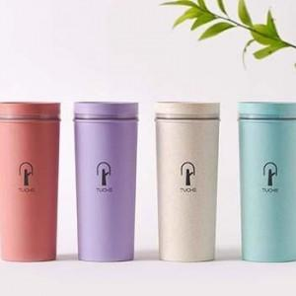

【상세/제작정보】 | 나무가 텀블러로 탄소배출을 줄이고 지속가능성은 높이고

【인쇄/포장옵션】 | 실크, 개별인쇄 / 포장불가능

【공급단가】 | 수량 | 50~ | 100~ | 500~ | 1,000~ | 2,000~
*VAT별도 | 단가 | 13,260원 | 13,030원 | 12,700원 | 12,480원 | 12,150원

【상품 URL】 | https://dev.easy1.co.kr:443/src/goods_detail.php?gdno=23337

